Zákazka č.1
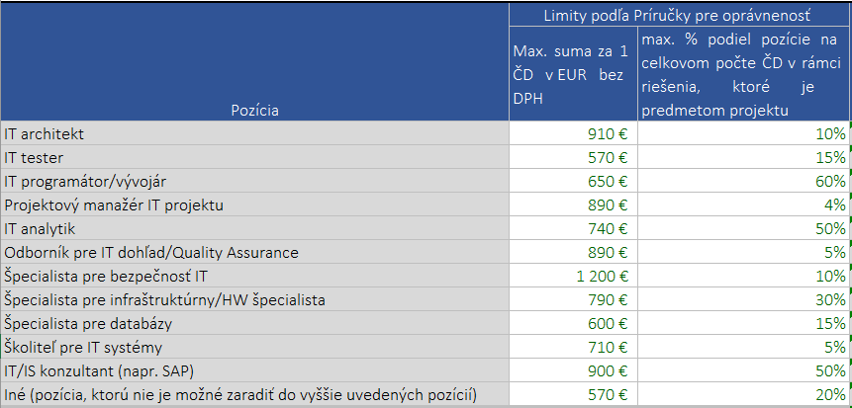
Mesto Žiar nad Hronom
Názov predmetu zákazky:
Nákup IoT Platformy

Súhrnná cenová ponuka
Aktivita realizačnej fázy | Názov výdavku | Merná jednotka | Jednotková cena bez DPH | Počet jednotiek | Spolu bez DPH | Spolu s DPH
Analýza a dizajn riešenia | IT architekt | človekodeň |  |  | 0.00 | 0.00
Analýza a dizajn riešenia | Špecialista pre bezpečnosť IT | človekodeň |  |  | 0.00 | 0.00
Analýza a dizajn riešenia | IT analytik | človekodeň |  |  | 0.00 | 0.00
Analýza a dizajn riešenia | Špecialista pre databázy | človekodeň |  |  | 0.00 | 0.00
Analýza a dizajn riešenia | Projektový manažér IT projektu | človekodeň |  |  | 0.00 | 0.00
Nákup HW a krabicového softvéru pre riešenie | ak je relevantné |  |  |  | 0.00 | 0.00
Nákup HW a krabicového softvéru pre riešenie | ak je relevantné |  |  |  | 0.00 | 0.00
Nákup HW a krabicového softvéru pre riešenie | ak je relevantné |  |  |  | 0.00 | 0.00
Nákup HW a krabicového softvéru pre riešenie | ak je relevantné |  |  |  | 0.00 | 0.00
Nákup HW a krabicového softvéru pre riešenie | ak je relevantné |  |  |  | 0.00 | 0.00
Implementácia riešenia | IT programátor/vývojár | človekodeň |  |  | 0.00 | 0.00
Implementácia riešenia | Špecialista pre bezpečnosť IT | človekodeň |  |  | 0.00 | 0.00
Implementácia riešenia | Špecialista pre databázy | človekodeň |  |  | 0.00 | 0.00
Implementácia riešenia | Projektový manažér IT projektu | človekodeň |  |  | 0.00 | 0.00
Testovanie riešenia | IT tester | človekodeň |  |  | 0.00 | 0.00
Testovanie riešenia | Špecialista pre infraštruktúry/HW špecialista | človekodeň |  |  | 0.00 | 0.00
Testovanie riešenia | IT analytik | človekodeň |  |  | 0.00 | 0.00
Testovanie riešenia | Školiteľ pre IT systémy | človekodeň |  |  | 0.00 | 0.00
Testovanie riešenia | Špecialista pre bezpečnosť IT | človekodeň |  |  | 0.00 | 0.00
Testovanie riešenia | Projektový manažér IT projektu | človekodeň |  |  | 0.00 | 0.00
Nasadenie riešenia | Špecialista pre infraštruktúry/HW špecialista | človekodeň |  |  | 0.00 | 0.00
Nasadenie riešenia | Špecialista pre bezpečnosť IT | človekodeň |  |  | 0.00 | 0.00
Nasadenie riešenia | Projektový manažér IT projektu | človekodeň |  |  | 0.00 | 0.00
Za ponúknuté produkty spolu: |  |  |  |  | 0.00 €
Súčasťou rozpočtu je aj dodávaka a realizácia manažérskych produktov v zmysle Opisu predmetu zakázky - kapitola Projektové aktivity a výstupy – sumárny prehľad a kapitola Dodávka služieb projektového riadenia pre hlavné aktivity projektu

Identifikácia dodávateľa
Obchodný názov:
Adresa sídla:
IČO:
Kontaktná osoba:
Mobil kontaktnej osoby:
E-mail kontaktnej osoby:

V:
Dňa:

UPOZORNENIE
 | - povinné údaje, ktoré vypĺňa dodávateľ |  |  |  | pečiatka a podpis oprávnenej osoby dodávateľa

Pozor! Je potrebné dodržať limity podľa Príručky pre oprávnenosť výdavkov OPII PO7

